ImageLayout(上传图片）（1）
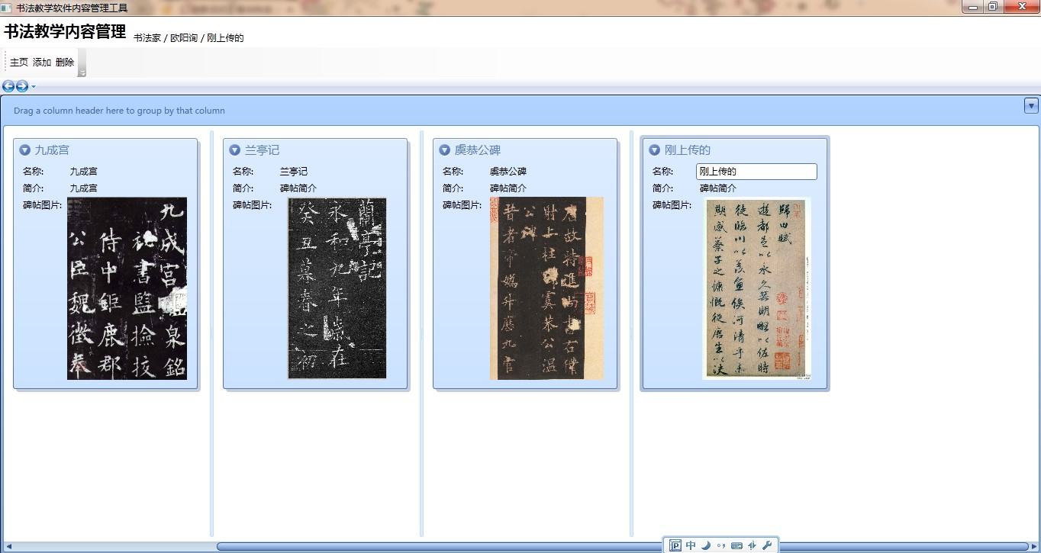
产品名 | 书法教学内容管理工具 | 项目名称 | 模板名 | ImageLayout | 文件名 | ImageLayout(上传图片） | 项目小组 | 页
作成者 |  | 作成日期 | 更新者 |  | 更新日期

ImageLayout(上传图片） (2)
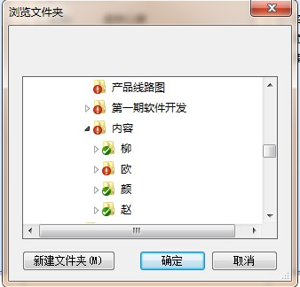
产品名 | 书法教学内容管理工具 | 项目名称 | 模板名 | ImageLayout | 文件名 | ImageLayout(上传图片） | 项目小组 | 页
作成者 |  | 作成日期 | 更新者 |  | 更新日期

longin（登陆qq）
产品名 | 书法教学内容管理工具 | 项目名称 | 模板名 | login | 文件名 | login（qq账号登陆） | 项目小组 | 页
作成者 |  | 作成日期 | 更新者 |  | 更新日期

用户选择用已登陆的qq或重新输入新qq号登陆
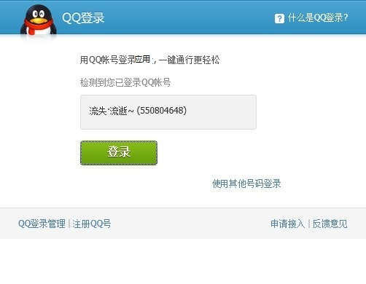
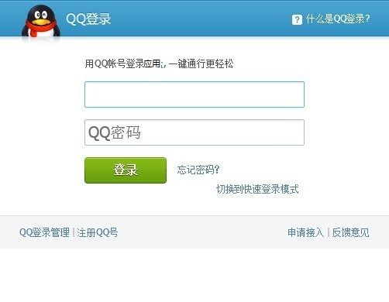

用户登陆后进入授权页面

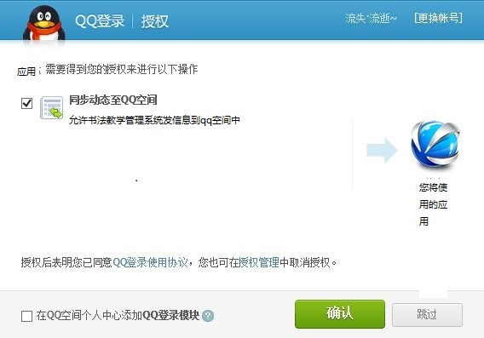

用户确认后回传登陆信息至app，登陆

